Próximo Estado
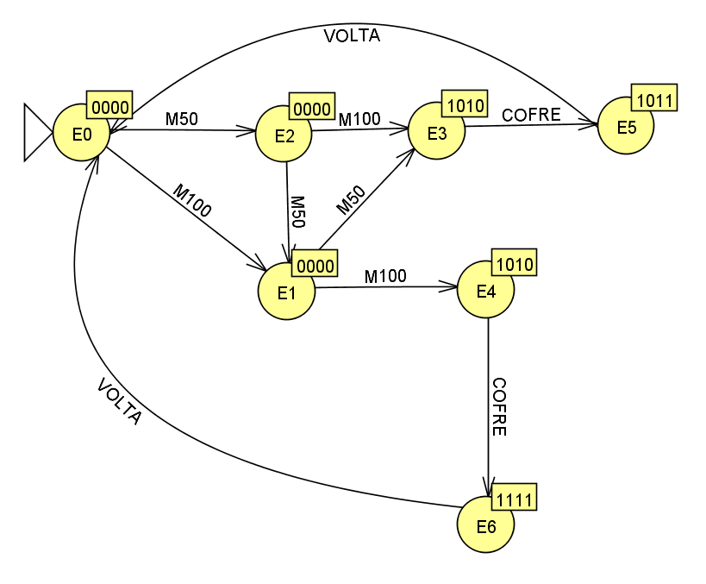
Cálculo de próximo estado |  |  |  |  |  |  |  |  |  |  |  | Karnaugh
Linha | Estado | EA |  |  | Entrada |  |  | Próximo estado |  |  | Nome | PE2
 |  | EA2 | EA1 | EA0 | M050 | M100 | Botão | PE2 | PE1 | PE0 |  |  | ~M050 |  | M050 |  |  | ~EA1 | EA1 |  | ~M050 |  | M050
1 | E0 | 0 | 0 | 0 | 0 | 0 | 0 | 0 | 0 | 0 | E0 | ~EA0 | 0 | 0 | X | 0 | ~Botão |  |  | ~EA0 | 0 | 0 | X | 0 | ~Botão
2 |  | 0 | 0 | 0 | 0 | 0 | 1 | 0 | 0 | 0 | E0 |  | 0 | X | X | X | Botão |  |  |  | 0 | X | X | X | Botão
3 |  | 0 | 0 | 0 | 0 | 1 | 0 | 0 | 0 | 1 | E1 | EA0 | 0 | X | X | X |  |  |  | EA0 | 1 | X | X | X
4 |  | 0 | 0 | 0 | 0 | 1 | 1 | X | X | X | X |  | 0 | 1 | X | 0 | ~Botão |  |  |  | 0 | X | X | X | ~Botão
5 |  | 0 | 0 | 0 | 1 | 0 | 0 | 0 | 1 | 0 | E2 |  | ~M100 | M100 |  | ~M100 |  |  |  |  | ~M100 | M100 |  | ~M100
6 |  | 0 | 0 | 0 | 1 | 0 | 1 | X | X | X | X | ~EA2 |  |  |  |  |  |  |  | ~EA2
7 |  | 0 | 0 | 0 | 1 | 1 | 0 | X | X | X | X
8 |  | 0 | 0 | 0 | 1 | 1 | 1 | X | X | X | X | EA2 |  |  |  |  |  | ~EA1 | EA2 | EA2
9 | E1 | 0 | 0 | 1 | 0 | 0 | 0 | 0 | 0 | 1 | E1
10 |  | 0 | 0 | 1 | 0 | 0 | 1 | 0 | 0 | 1 | E1 |  | ~M050 |  | M050 |  |  |  |  |  | ~M050 |  | M050
11 |  | 0 | 0 | 1 | 0 | 1 | 0 | 1 | 0 | 0 | E4 | ~EA0 | 1 | X | X | X | ~Botão |  |  | ~EA0 | 0 | 0 | 0 | 0 | ~Botão
12 |  | 0 | 0 | 1 | 0 | 1 | 1 | X | X | X | X |  | 1 | X | X | X | Botão |  |  |  | 0 | 0 | 0 | 0 | Botão
13 |  | 0 | 0 | 1 | 1 | 0 | 0 | 0 | 1 | 1 | E3 | EA0 | 0 | 0 | 0 | 0 |  |  |  | EA0 | X | X | X | X
14 |  | 0 | 0 | 1 | 1 | 0 | 1 | X | X | X | X |  | 0 | 0 | 0 | 0 | ~Botão |  |  |  | X | X | X | X | ~Botão
15 |  | 0 | 0 | 1 | 1 | 1 | 0 | X | X | X | X |  | ~M100 | M100 |  | ~M100 |  |  |  |  | ~M100 | M100 |  | ~M100
16 |  | 0 | 0 | 1 | 1 | 1 | 1 | X | X | X | X | (~EA2.EA0.M100)+(EA1.EA0.BOTAO)+(EA2.~EA1.~EA0)
17 | E2 | 0 | 1 | 0 | 0 | 0 | 0 | 0 | 1 | 0 | E2
18 |  | 0 | 1 | 0 | 0 | 0 | 1 | 0 | 1 | 0 | E2
19 |  | 0 | 1 | 0 | 0 | 1 | 0 | 0 | 1 | 1 | E3 | PE1
20 |  | 0 | 1 | 0 | 0 | 1 | 1 | X | X | X | X |  | ~M050 |  | M050 |  |  | ~EA1 | EA1 |  | ~M050 |  | M050
21 |  | 0 | 1 | 0 | 1 | 0 | 0 | 0 | 0 | 1 | E1 | ~EA0 | 0 | 0 | X | 1 | ~Botão |  |  | ~EA0 | 1 | 1 | X | 0 | ~Botão
22 |  | 0 | 1 | 0 | 1 | 0 | 1 | X | X | X | X |  | 0 | X | X | X | Botão |  |  |  | 1 | X | X | X | Botão
23 |  | 0 | 1 | 0 | 1 | 1 | 0 | X | X | X | X | EA0 | 0 | 0 | X | X |  |  |  | EA0 | 0 | X | X | X
24 |  | 0 | 1 | 0 | 1 | 1 | 1 | X | X | X | X |  | 0 | X | X | 1 | ~Botão |  |  |  | 1 | X | X | X | ~Botão
25 | E3 | 0 | 1 | 1 | 0 | 0 | 0 | 0 | 1 | 1 | E3 |  | ~M100 | M100 |  | ~M100 |  |  |  |  | ~M100 | M100 |  | ~M100
26 |  | 0 | 1 | 1 | 0 | 0 | 1 | 1 | 0 | 1 | E5 | ~EA2 |  |  |  |  |  |  |  | ~EA2
27 |  | 0 | 1 | 1 | 0 | 1 | 0 | X | X | X | X
28 |  | 0 | 1 | 1 | 0 | 1 | 1 | X | X | X | X | EA2 |  |  |  |  |  | ~EA1 | EA2 | EA2
29 |  | 0 | 1 | 1 | 1 | 0 | 0 | X | X | X | X
30 |  | 0 | 1 | 1 | 1 | 0 | 1 | X | X | X | X |  | ~M050 |  | M050 |  |  |  |  |  | ~M050 |  | M050
31 |  | 0 | 1 | 1 | 1 | 1 | 0 | X | X | X | X | ~EA0 | 0 | X | X | X | ~Botão |  |  | ~EA0 | 0 | 0 | 0 | 0 | ~Botão
32 |  | 0 | 1 | 1 | 1 | 1 | 1 | X | X | X | X |  | 1 | X | X | X | Botão |  |  |  | 0 | 0 | 0 | 0 | Botão
33 | E4 | 1 | 0 | 0 | 0 | 0 | 0 | 1 | 0 | 0 | E4 | EA0 | 0 | 0 | 0 | 0 |  |  |  | EA0 | X | X | X | X
34 |  | 1 | 0 | 0 | 0 | 0 | 1 | 1 | 1 | 0 | E6 |  | 0 | 0 | 0 | 0 | ~Botão |  |  |  | X | X | X | X | ~Botão
35 |  | 1 | 0 | 0 | 0 | 1 | 0 | X | X | X | X |  | ~M100 | M100 |  | ~M100 |  |  |  |  | ~M100 | M100 |  | ~M100
36 |  | 1 | 0 | 0 | 0 | 1 | 1 | X | X | X | X | (~EA2.~EA1.M50)+(~EA2.EA1.~EA0.~M50)+(EA1.EA0.~BOTAO)+(EA2.~EA1.~EA0.BOTAO)
37 |  | 1 | 0 | 0 | 1 | 0 | 0 | X | X | X | X
38 |  | 1 | 0 | 0 | 1 | 0 | 1 | X | X | X | X
39 |  | 1 | 0 | 0 | 1 | 1 | 0 | X | X | X | X | PE0
40 |  | 1 | 0 | 0 | 1 | 1 | 1 | X | X | X | X |  | ~M050 |  | M050 |  |  | ~EA1 | EA1 |  | ~M050 |  | M050
41 | E5 | 1 | 0 | 1 | 0 | 0 | 0 | 0 | 0 | 0 | E0 | ~EA0 | 0 | 1 | X | 0 | ~Botão |  |  | ~EA0 | 0 | 1 | X | 1 | ~Botão
42 |  | 1 | 0 | 1 | 0 | 0 | 1 | 0 | 0 | 0 | E0 |  | 0 | X | X | X | Botão |  |  |  | 0 | X | X | X | Botão
43 |  | 1 | 0 | 1 | 0 | 1 | 0 | 0 | 0 | 0 | E0 | EA0 | 1 | X | X | X |  |  |  | EA0 | 1 | X | X | X
44 |  | 1 | 0 | 1 | 0 | 1 | 1 | 0 | 0 | 0 | E0 |  | 1 | 0 | X | 1 | ~Botão |  |  |  | 1 | X | X | X | ~Botão
45 |  | 1 | 0 | 1 | 1 | 0 | 0 | 0 | 0 | 0 | E0 |  | ~M100 | M100 |  | ~M100 |  |  |  |  | ~M100 | M100 |  | ~M100
46 |  | 1 | 0 | 1 | 1 | 0 | 1 | 0 | 0 | 0 | E0 | ~EA2 |  |  |  |  |  |  |  | ~EA2
47 |  | 1 | 0 | 1 | 1 | 1 | 0 | 0 | 0 | 0 | E0
48 |  | 1 | 0 | 1 | 1 | 1 | 1 | 0 | 0 | 0 | E0 | EA2 |  |  |  |  |  | ~EA1 | EA1 | EA2
49 | E6 | 1 | 1 | 0 | 0 | 0 | 0 | 0 | 0 | 0 | E0
50 |  | 1 | 1 | 0 | 0 | 0 | 1 | 0 | 0 | 0 | E0 |  | ~M050 |  | M050 |  |  |  |  |  | ~M050 |  | M050
51 |  | 1 | 1 | 0 | 0 | 1 | 0 | 0 | 0 | 0 | E0 | ~EA0 | 0 | X | X | X | ~Botão |  |  | ~EA0 | 0 | 0 | 0 | 0 | ~Botão
52 |  | 1 | 1 | 0 | 0 | 1 | 1 | 0 | 0 | 0 | E0 |  | 0 | X | X | X | Botão |  |  |  | 0 | 0 | 0 | 0 | Botão
53 |  | 1 | 1 | 0 | 1 | 0 | 0 | 0 | 0 | 0 | E0 | EA0 | 0 | 0 | 0 | 0 |  |  |  | EA0 | X | X | X | X
54 |  | 1 | 1 | 0 | 1 | 0 | 1 | 0 | 0 | 0 | E0 |  | 0 | 0 | 0 | 0 | ~Botão |  |  |  | X | X | X | X | ~Botão
55 |  | 1 | 1 | 0 | 1 | 1 | 0 | 0 | 0 | 0 | E0 |  | ~M100 | M100 |  | ~M100 |  |  |  |  | ~M100 | M100 |  | ~M100
56 |  | 1 | 1 | 0 | 1 | 1 | 1 | 0 | 0 | 0 | E0 | (~EA2.~EA0.M100)+(~EA2.~EA1.EA0.~M100)+(~EA2.EA1.M50.~M100)+(EA1.EA0)
57 | E7 | 1 | 1 | 1 | 0 | 0 | 0 | X | X | X | X
58 |  | 1 | 1 | 1 | 0 | 0 | 1 | X | X | X | X
59 |  | 1 | 1 | 1 | 0 | 1 | 0 | X | X | X | X
60 |  | 1 | 1 | 1 | 0 | 1 | 1 | X | X | X | X
61 |  | 1 | 1 | 1 | 1 | 0 | 0 | X | X | X | X
62 |  | 1 | 1 | 1 | 1 | 0 | 1 | X | X | X | X
63 |  | 1 | 1 | 1 | 1 | 1 | 0 | X | X | X | X
64 |  | 1 | 1 | 1 | 1 | 1 | 1 | X | X | X | X

